하자_64
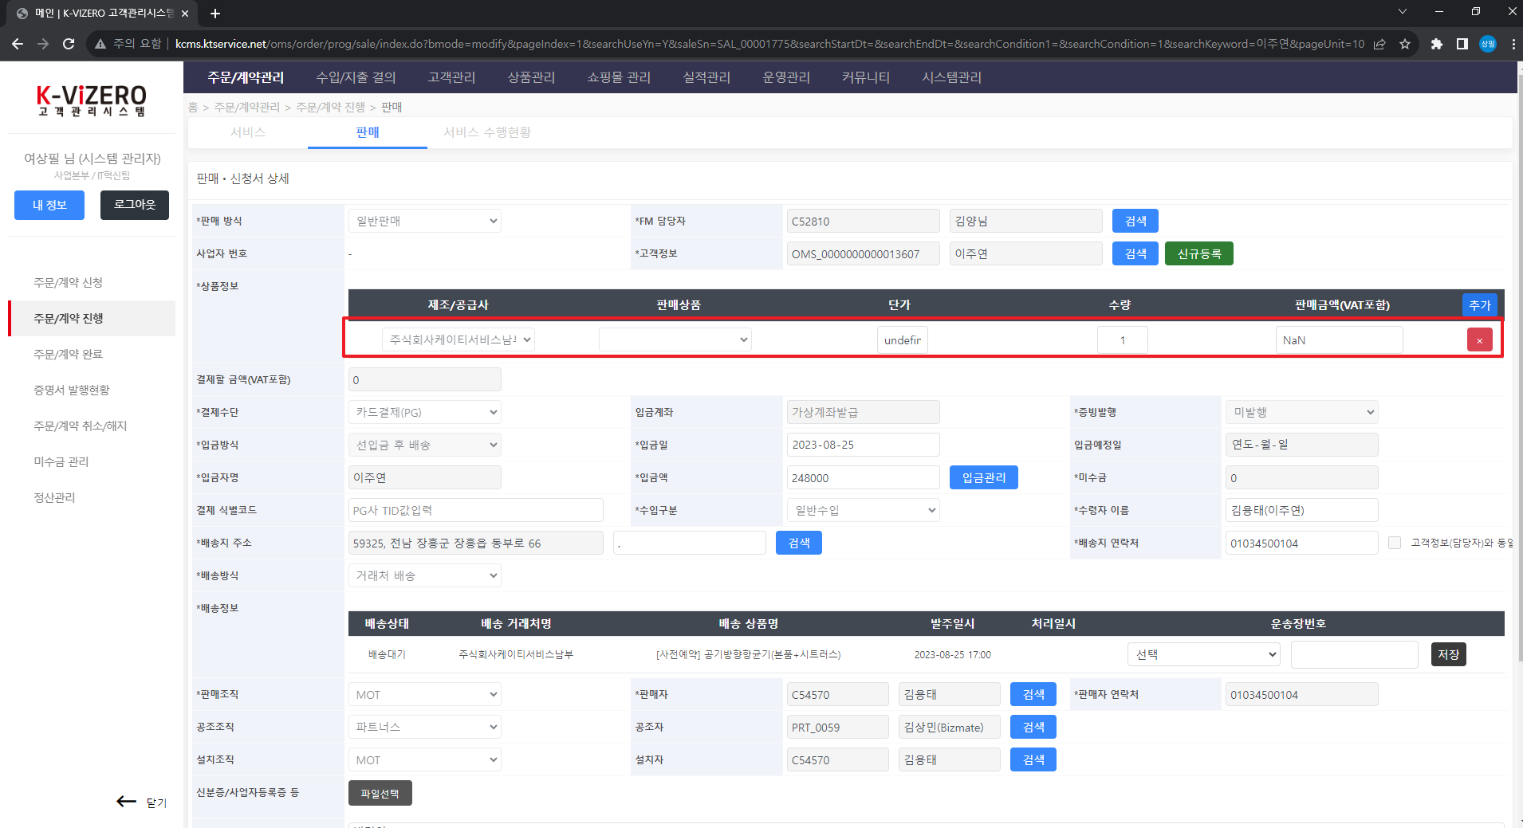
이주연() 고객의 판매 진행 정보 | 판매 상품 상세 정보

하자_30
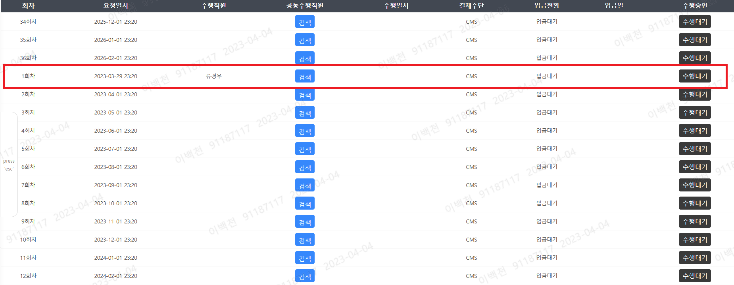

하자_31
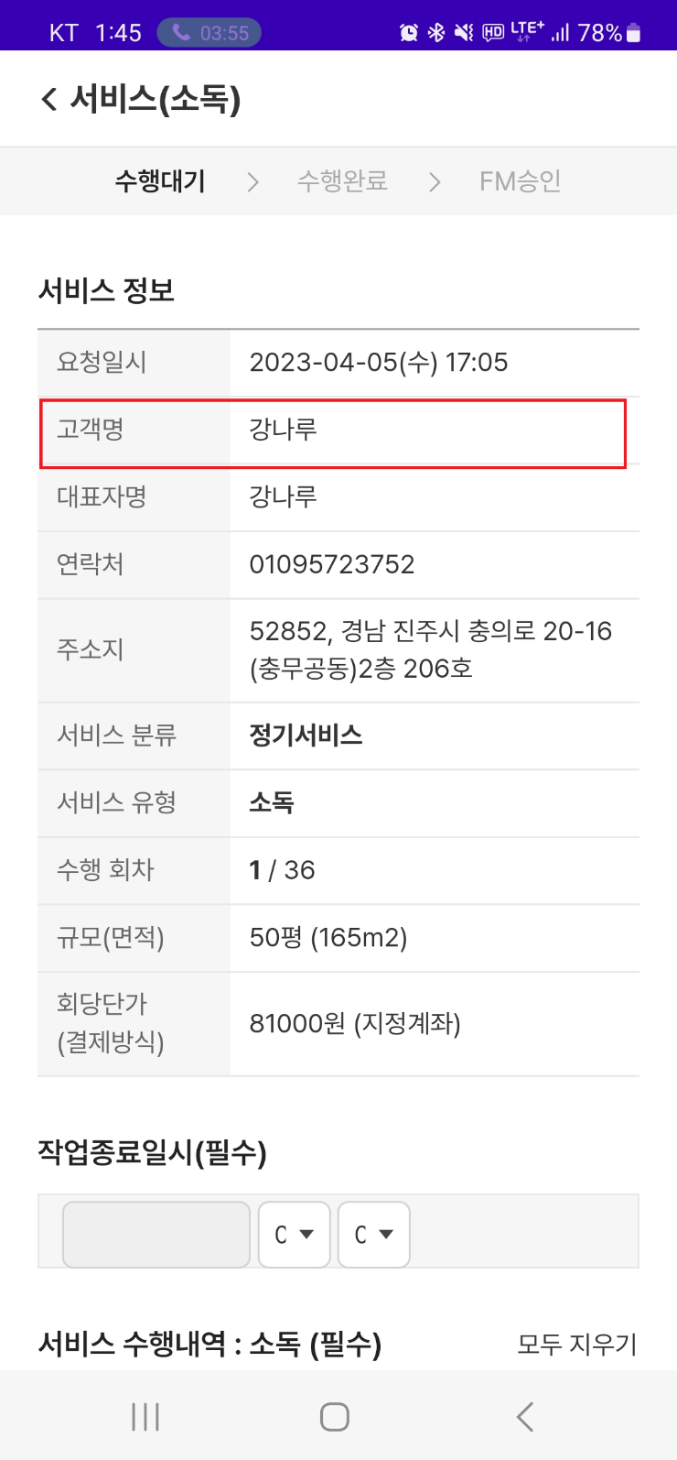
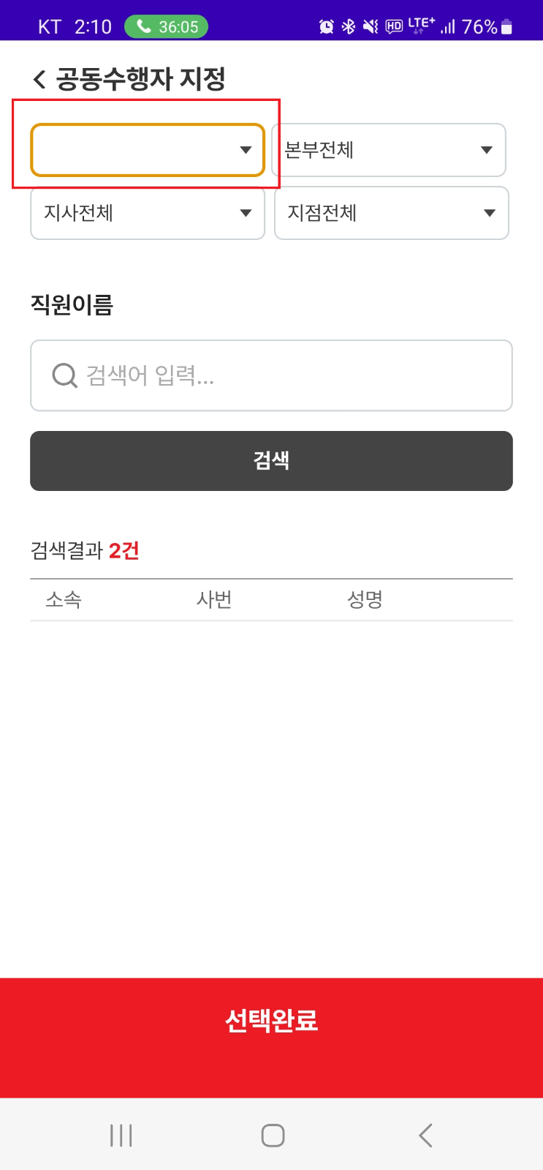
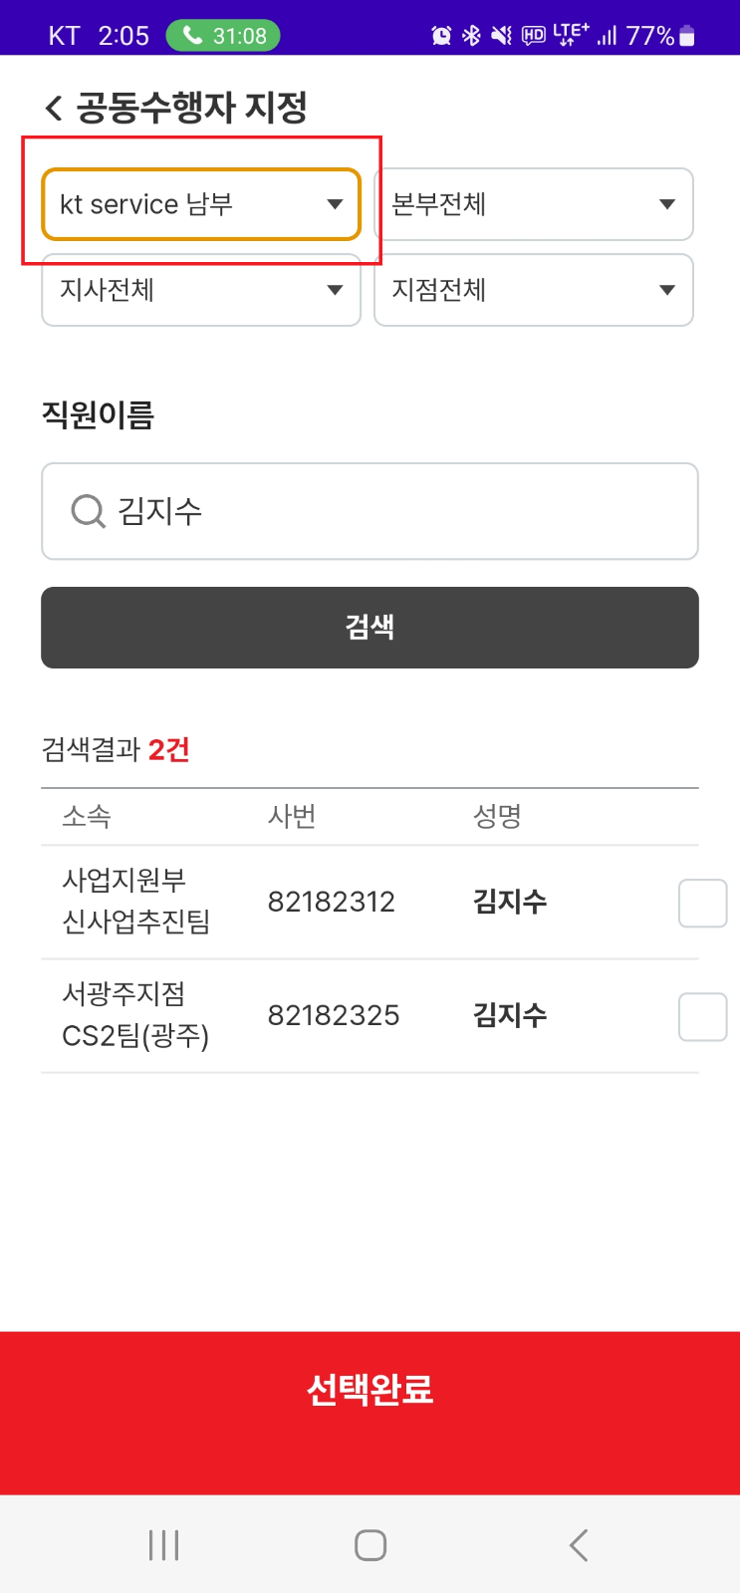
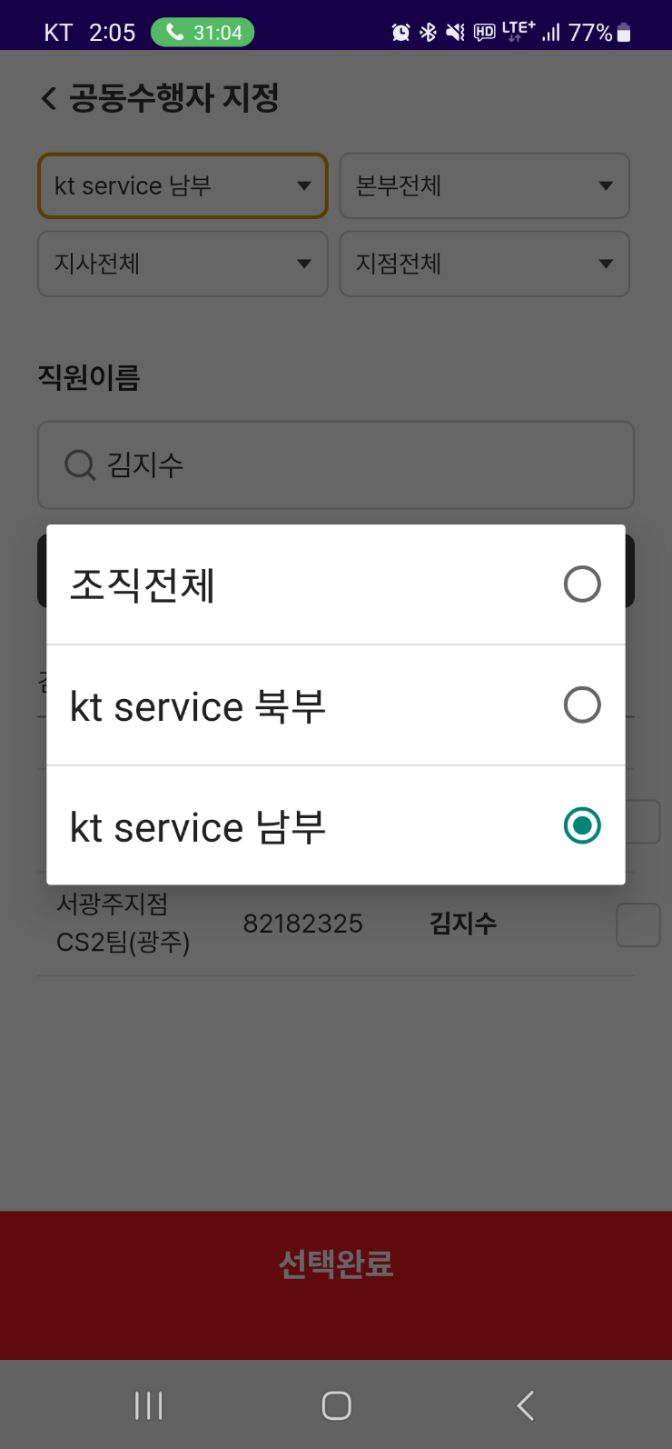

시스템권한이 아닐경우 최상위 조직 선택 불가 이며, 직원이름 검색도 불가
고객명 항목에 대표자명으로 표기되어 해당 고객 찾기 어려움

요청_36
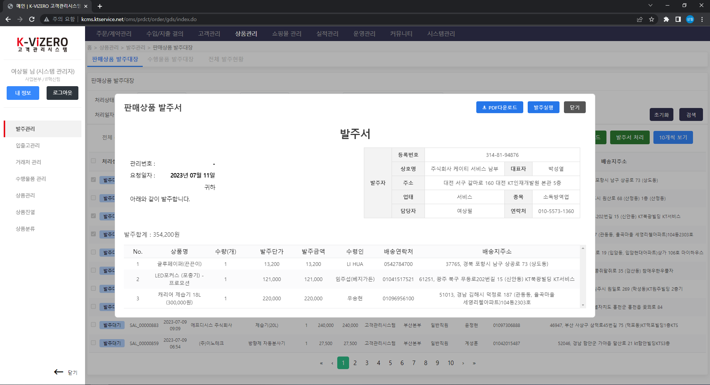
화면명 | 판매상품 발주서
메뉴 | 홈>상품관리>발주관리>판매상품 발주대상>발주관리>판매상품 발주서

① 엑셀 다운로드 버튼 추가
순번 | 기능명 | 동작 | 비고
① | 엑셀파일 다운로드 | 발주서 리스트에 있는 내역을 엑셀로 다운로드 | 엑셀 내 들어갈 데이터 컬럼은 '발주관리>엑셀 다운로드' 실행후 생성되는 엑셀과 동일하도록 요청

판매상품 발주서의 목록에 있는 행이 엑셀로 출력

요청_38
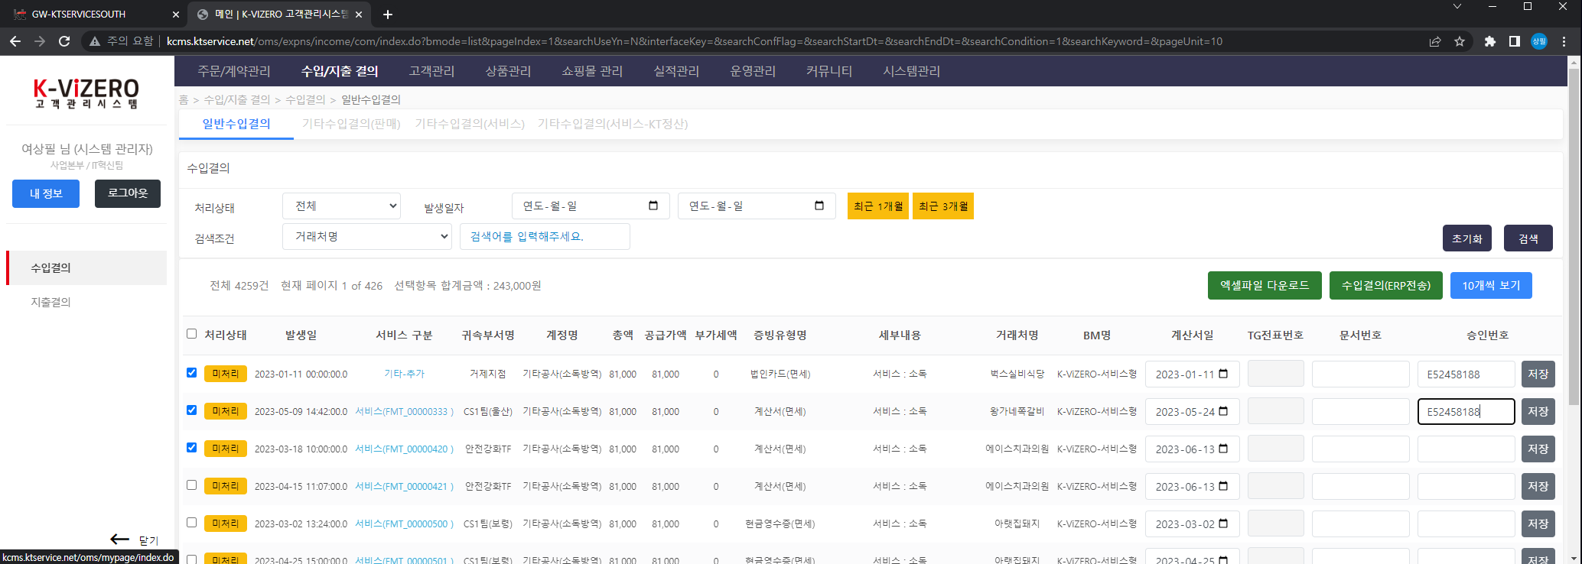
화면명 | 판매상품 발주서
메뉴 | 홈>수입/지출 결의>일반수입결의>수입결의

순번 | 기능명 | 동작 | 비고
① | 수입결의(ERP전송) | ERP 전송 동작 전 체크된 항목중 승인번호에 공백 값이 있는 경우 Alert 알림 및 전송처리X

수입결의(ERP전송) 클릭후 체크한 항목중 승인번호가 없으면 Alert 알림

10
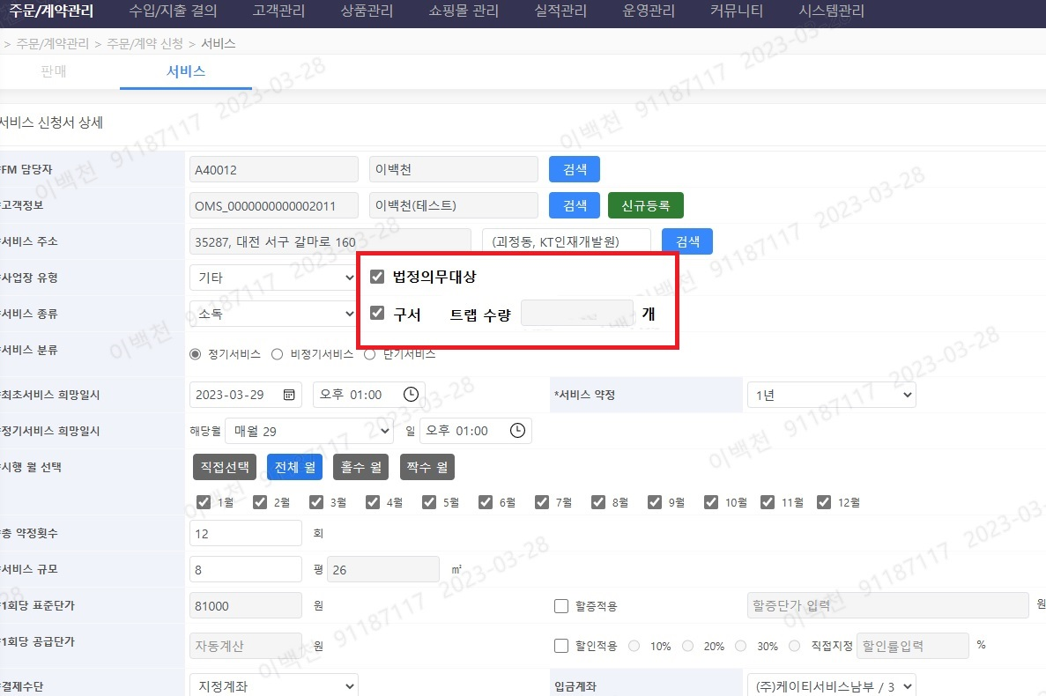
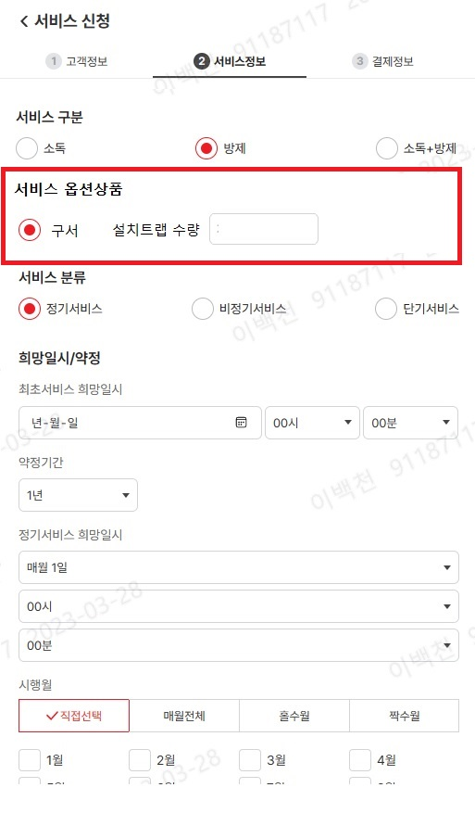

12,13
<서비스 신청>
아래와 같이 변경필요

처리상태
등록일
고객명(상호)
서비스 주소
서비스 유형
서비스번호
서비스규모(평)
총약정횟수
1회당 금액
판매자명
판매부서
서울특별시 강서구 마곡서로 152
방제(구서)
36
이백천
승인대기
23-02-21
드림스파디움
SVC_000153
50
97,000
사업본부
케이티 에스테이트
서울특별시 강서구 마곡서로 152
120
60
이정훈
사업본부
부적격
23-02-21
소독
97,000
케이티 에스테이트
전라북도 전주시 덕진구 기린대...
소독+방제(구서)
1,720
36
나현웅
1,200,000
호남본부
승인대기
23-02-21
SVC_000152
서울특별시 강서구 마곡서로 152
소독+방제
320
267,000
승인대기
23-02-21
케이티 에스테이트
SVC_000150
100
이정훈
사업본부
케이티 에스테이트
경기도 수원시 장안구 조원1동 ...
방제
이훈재
승인대기
23-02-21
SVC_000149
1,210
36
940,000
충청본부

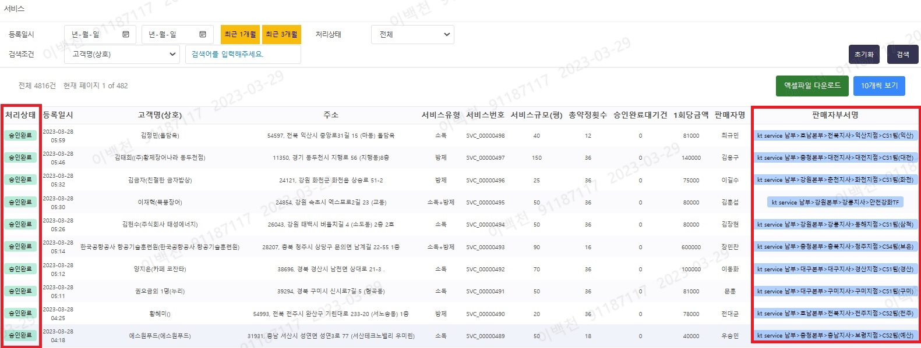
○ 홈페이지 UI 화면 기본 배율 시 화면 잘림 현상
- 세부항목의 불필요한 공간 최대한 여백활용
- 필수 입력값, 블라인드 처리필드 사용자 중심으로 색상 또는 굵기 표기
- 필수가 아닌 항목 몇가지 삭제
- 필드별 자료형 정리필요(예- 금액의 경우 단위 표기, 일자: YY-MM-DD)
- 서비스/판매 입금완료시 입금대기와 비교할수 있도록 색상 변경 요청
- 등록일시 기준으로 최근접수된 순서로 리스트에 조회 필요함(등록일시 내림차순)

○ 주문/계약 진행 서비스 리스트 항목을 FM담당자가 처리 용이하도록 변경
ex) 처리상태 (미배정, 수행대기, 수행완료)
- 상세화면은 첨부.1 시트 참고(자료 수합필요)
- 서비스 접수후 당일 (D+2일후) 오더배정 한눈에 볼수없어 불편함

17
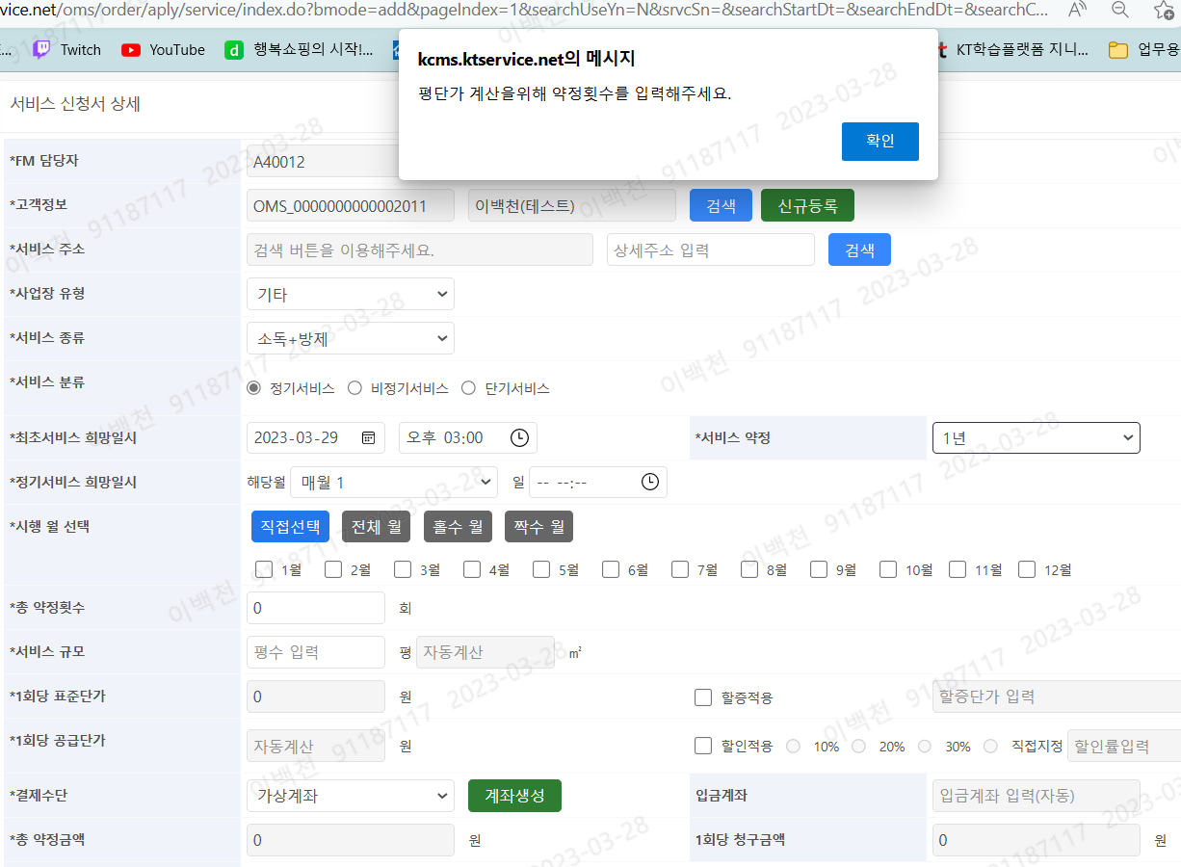

위에서부터 순서대로 입력하였을 때
서비스 약정 에서부터 '평단가 ~' 메시지 팝업됨
서비스 산출을 위한 기본값 알림 없음.
단. 저장시 필수 항목에 값이 없을때 알림팝업
▶조치방향
1) 서비스 신청 시 (서비스 산출을 위한 기본값 알림)
- 수행월 : 직접선택(기본값)
- 수행월 선택 후 팝업 메시지 1회만 출력

19
판매 프로세스

온라인신청서 작성 | → | 고객관리시스템 등록 | → | 발주신청 | → | 물품배송 | → | 입금확인

 |  |  |  | 입금확인 | → | 발주신청 | → | 물품배송

▶조치방향
1) 판매 진행단계에서 승인취소 기능 추가
- 상품발주 이전에만 승인 취소 가능
- 승인취소 후 신청단계에서 관련 정보 수정

20
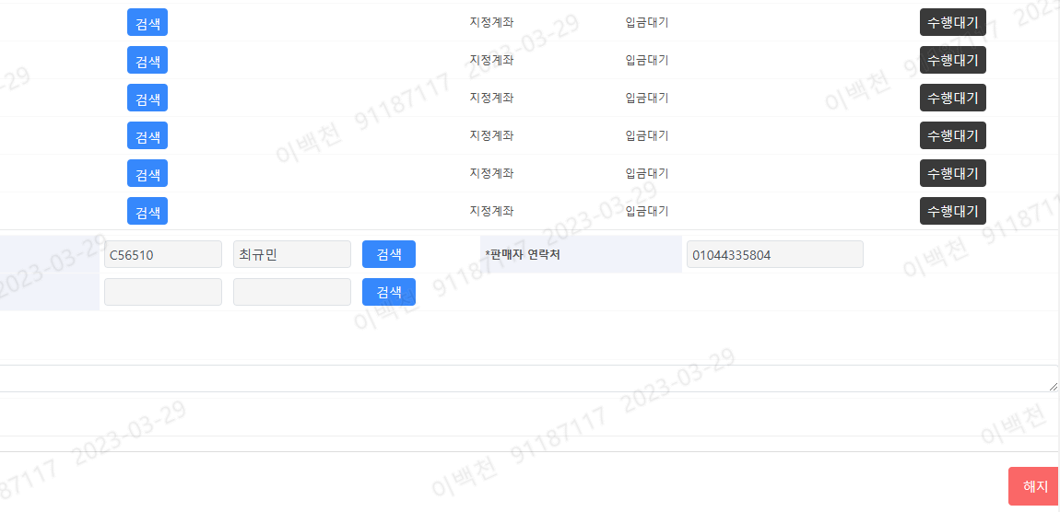
▶조치방향
1) 서비스 해지 및 판매 취소 시 알림 팝업 출력
예시)
---------------------------------------
계약내역은 다음과 같습니다.
- 고객명 : 홍길동
- 서비스종류 : 소독
- 수행완료/약정회차 : 5/12
- 1회당 서비스금액 : 567,000원
정말 해지하시겠습니까?
---------------------------------------
취소 | 확인
---------------------------------------
2) 서비스 해지 건의 경우
- 서비스 진행단계 정보확인 페이지 (확인용)
→ 모든 입력항목 비활성화(회색) 처리
3) 판매 취소 건의 경우
- 판매 진행단계 정보확인 페이지(확인용)
→ 모든 입력항목 비활성화(회색) 처리

23
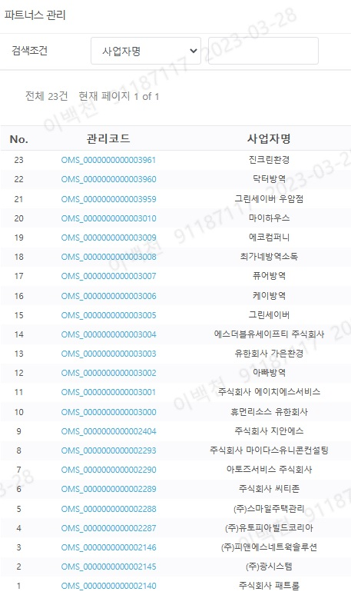
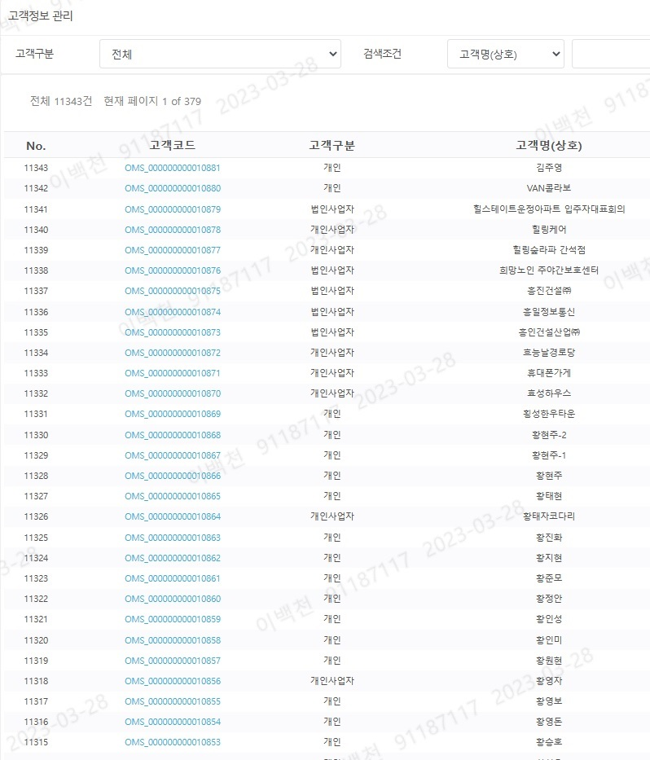

▶조치방향
1) 영업대리점/파트너스 운영자 계정 자릿수 조정
- 현재 20자리(OMS_1008) → 조정
2) 파트너스 직원관리(등록/삭제/변경) 권한
- 소속 지역본부 FM(고객관리자)
- 파트너스 관리자

24
▶조치방향
1) 주문계약완료 > 입금관리에서 증빙발행 클릭 시
① 안내 팝업 출력
예시)
------------------------------------------------------
아래 정보로 증빙발행(선택된 발행방식) 됩니다.
- 고객명 : 지안에스
- 사업자번호 : 419-81-0295
- 이메일 : jh.kwon@jians.kr
- 휴대폰번호 : 010-0000-000
- 작성일자 : 2023-02-27
위 정보가 누락된 경우 증빙발행이 불가합니다.
※ 고객정보관리에서 정보수정 후 진행해주세요.
------------------------------------------------------
취소 | 확인
------------------------------------------------------
② 증빙발행 요청 시
→ 증빙발행 버튼 비활성화 & 버튼명칭 '발행요청중.' 표시
③ 증빙발행 완료 시
→ 증빙발행 버튼 비활성화 & 버튼명칭 '발행완료.' 표시
→ 세금계산서인 경우 승인번호(뒤8자리) 수신 & 표출
2) 기타수입결의 > 증빙발행 클릭 시
※ 화면설계서 참조

25,26,27
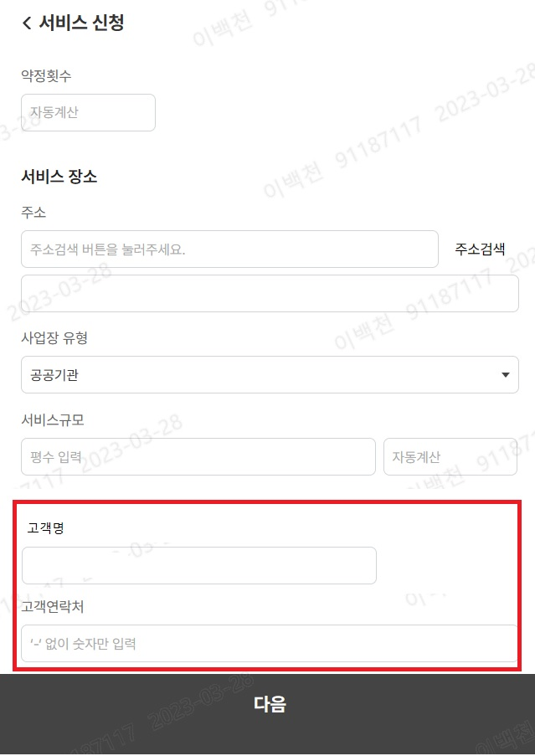
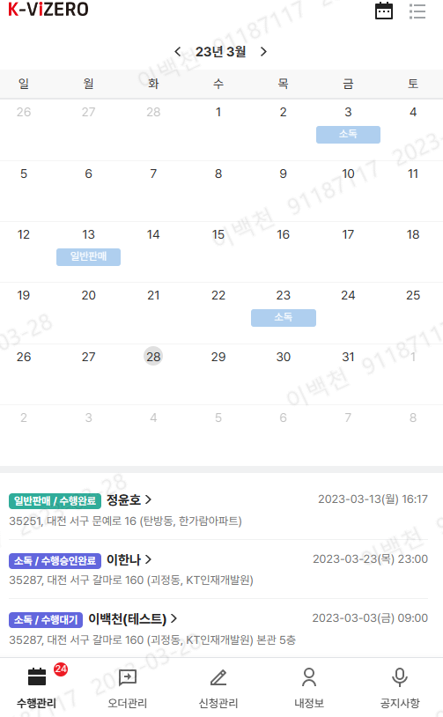

○ [수행대기], [수행완료], [수행승인완료] 등 상태색상이 동일하여 구분이 안됨 색상 구분 필요
○ 모바일 화면에서 수행 내역이 월별로만 집계되어서 불편함, 캘린더에서 일자를 클릭시 해당 일자에 대한 주문오더 이력 확인 되게 조치요청
(PC에서는 정상작동 확인, 앱에서 작동이 되나 함참기다려야함

○ 서비스/판매/렌탈 신청시 미등록 고객이라 하더라도, 상호(고객명) 기입공간 필요
- 조회 화면에서 개인 : 이름, 사업자 : 상호 로 표기 필요

28
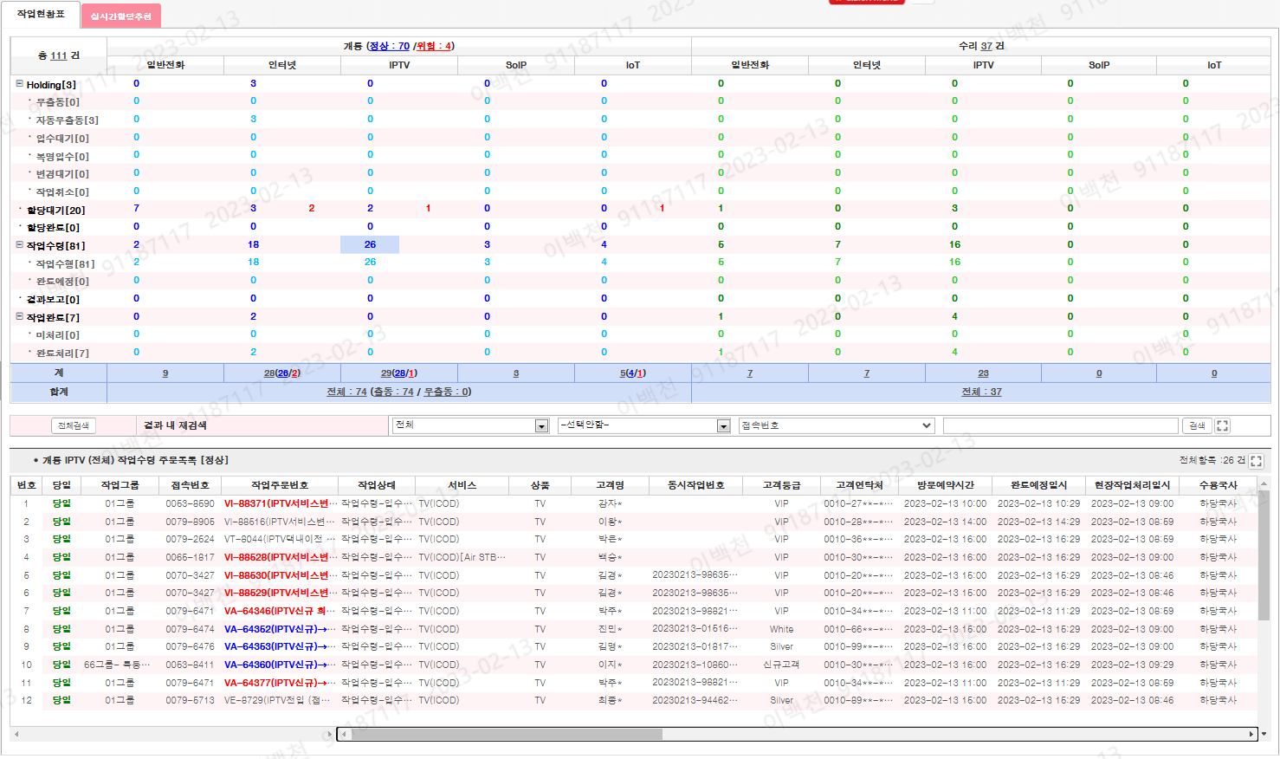

 | 수행본부 |  | 수행조직 구분 |  | 수행자명 |  | 조회기간 | 2023-03-28 |  | ~ | 2023-03-28
 |  |  |  |  |  |  |  |  |  | 초기화 | 검색

 | 총계 |  | 소독 |  | 방제 |  | 소독방제 |  | 설치
 | 5 |  | 2 |  | 1 |  | 1 |  | 1
 | 대기 |  |  |  |  |  |  |  | 1
 | 할당 |  | 1
 | 수령 |  | 1
 | 수행완료 |  |  |  | 1
 | 수행승인완료 |  |  |  |  |  | 1

No. | 계약일련번호 | 수행일련번호 | 작업상태 | 서비스종류 | 고객명 | 고객연락처 | 주소 | 진행/약정 | 규모 | 단가 | 상품명 | 방문예약시간 | 현장작업처리일시 | 수행조직 구분 | 수행조직 | 수행자명 | 공동수행직원
1 | SAL_0005501 | FMT_00000478 | 대기 | 설치 | 홍길동 | 010-0000-0000 | 대전광역시 서구 갈마로 160 | 1/1 |  | 143,000 | 스마트캐치 | 3/28/23 | 3/28/23 | MOT | 신사업추진팀 | 우성건
2 | SAL_0005520 | FMT_00000479 | 할당 | 소독 | 홍길동 | 010-0000-0000 | 대전광역시 서구 갈마로 160 | 1/18 | 50 | 81,000 |  | 3/28/23 |  | 파트너스 | 광시스템
3 | SVC_0000001 | FMT_0000002 | 수령 | 소독 | 홍길동 | 010-0000-0000 | 대전광역시 서구 갈마로 160 | 4/36 | 50 | 81,000 |  | 3/28/23 | 3/30/23 | 파트너스 | 그린세이버 | 홍길동
4 | SVC_0000002 | FMT_0000001 | 수행완료 | 방제 | 홍길동 | 010-0000-0000 | 대전광역시 서구 갈마로 160 | 2/12 | 200 | 186,000 |  | 3/28/23 | 3/31/23 | MOT | 신사업추진팀 | 우성건 | 이백천
5 | SVC_0000002 | FMT_0000007 | 수행승인완료 | 소독방제 | 홍길동 | 010-0000-0000 | 대전광역시 서구 갈마로 160 | 1/1 | 50 | 107,000 |  | 3/28/23 | 4/1/23 | MOT | 신사업추진팀 | 우성건
6
7
8
9
10
11
12
13
14
15

29
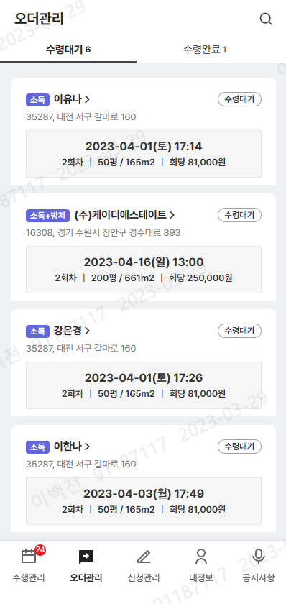

○ 월간 수행 처리현황

수행본부 |  | 수행조직 구분 |  | 수행자명

 | 합계 | 소독 | 방제 | 소독방제 | 설치
1월 | 62 | 37 | 14 | 11
2월 | 50 | 12 | 11 | 26 | 1
3월 | 65 | 8 | 32 | 21 | 4
4월 | 0
5월 | 0
6월 | 0
7월 | 0
8월 | 0
9월 | 0
10월 | 0
11월 | 0
12월 | 0

33
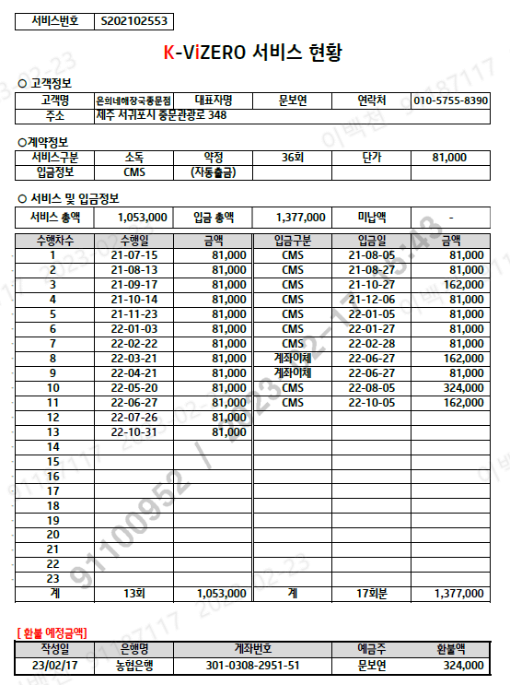

18,34
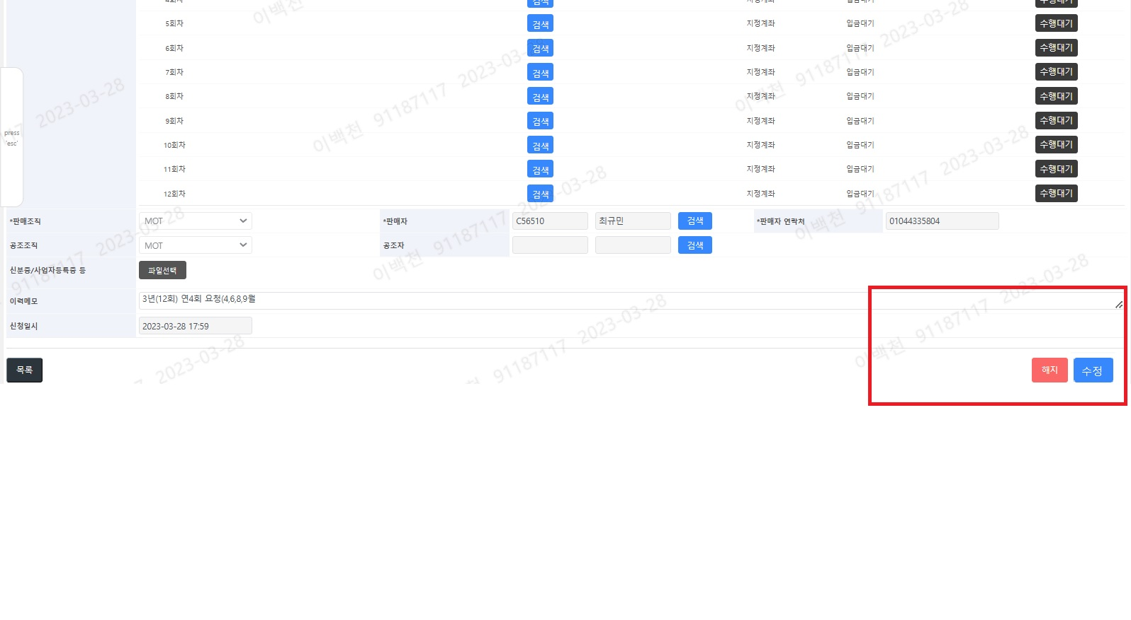

○ 서비스 계약정보 변경 기능
1. [공통정보] 주소지 변경 기능(기존 소재지에서 이전하여 서비스 유지 위해 필요)
2. [공통정보] 연락처 변경 기능(명의자의 휴대폰 변경, 상가 연락처 변경시 필요)
3. [수행회차정보] 증빙발행 변경 기능
○ 고객정보 수정 버튼 생성
1. 고객명의 변경 기능
주문/계약 진행 > 서비스 > 서비스 신청서 상세
신규등록 버튼을 명의변경 버튼으로 변경하여, 고객 등록 후 변경 반영 기능추가
2. 결제수단 변경 기능
3. 상품 변경 기능 필요
예) 소독 => 방제
예) 구서체크박스 생성하여, 체크시 할증 되는 기능 추가
4. 위 변경사항에 대한 이력관리 기능 필요
5. 서비스 명령상태 "정지" 값 필요
- (정지후 원복, 정지 후 해지 등 상태값 변경 필요- 사유기입 필요)
※ 예외사항 : 판매자정보 및 금액 관련(약정, 단가, 평수 등) 은 변경 불가
(변경시 DB에서 변경가능하게 요청)
6. 결제방법 중 가상계좌로 변경시 자동발부 또는 자동회수 가능여부 확인

